画面フロー
アプリ基本設計書 |  |  |  | 担当者 | きらぼし |  | 確認日

 |  |  |  |  | DNX | 米山 | 確認日 | 2021-04-28

画面コード | C0030M00 C0030S01 C0030S02 C0030S03 | フロー名 | 予約登録流れ

STEP1
STEP2
STEP3
☆
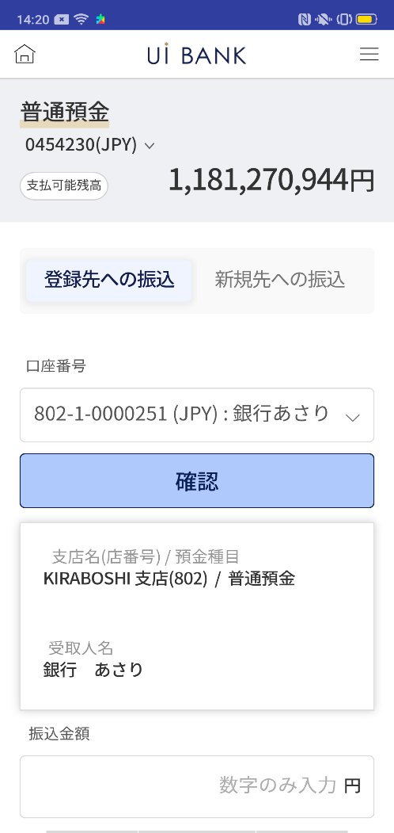
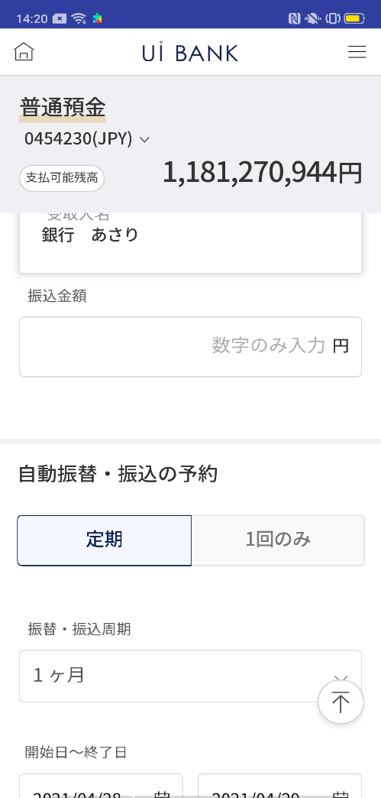
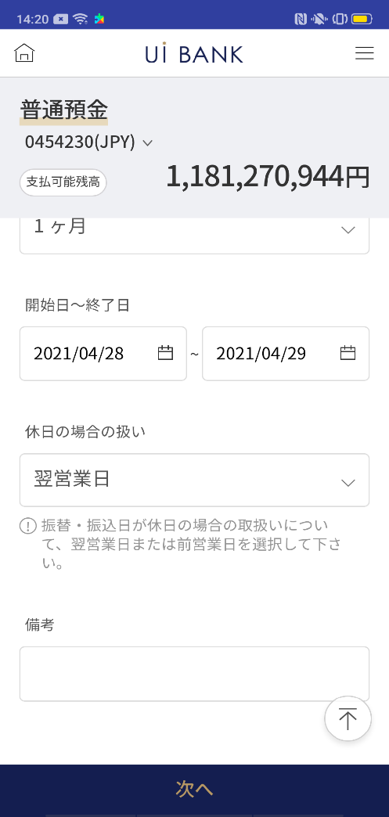
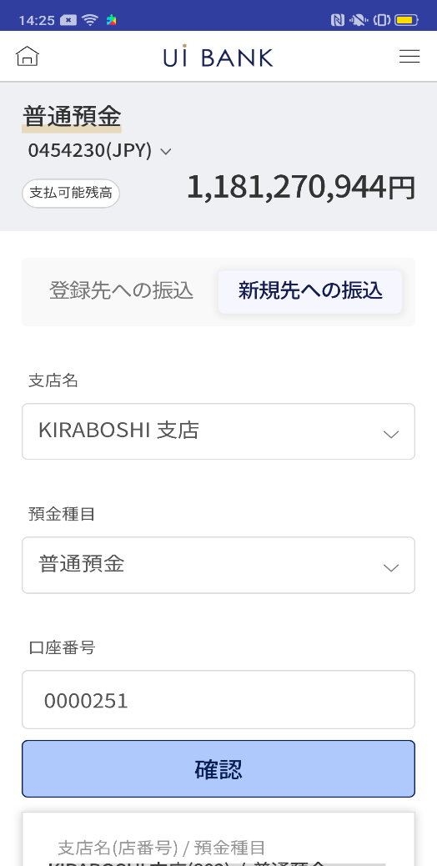
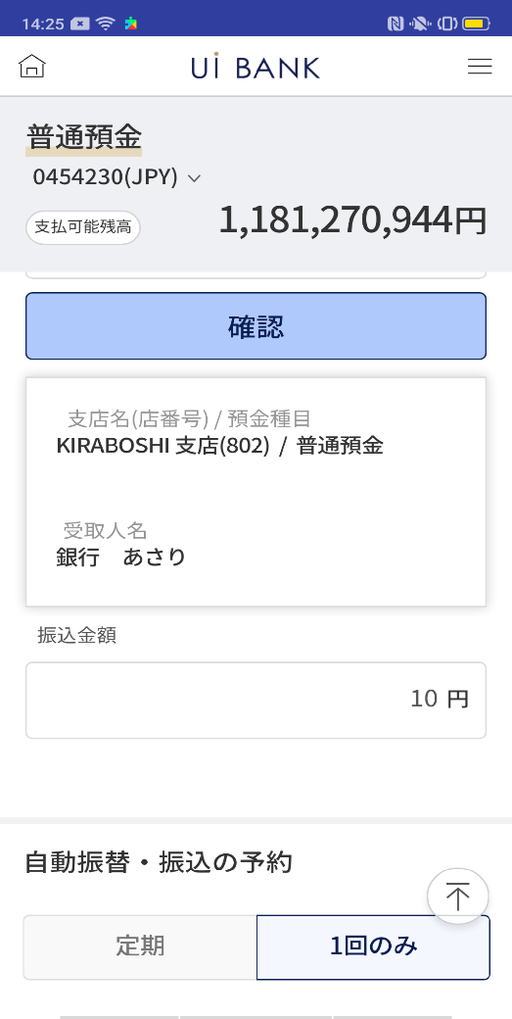
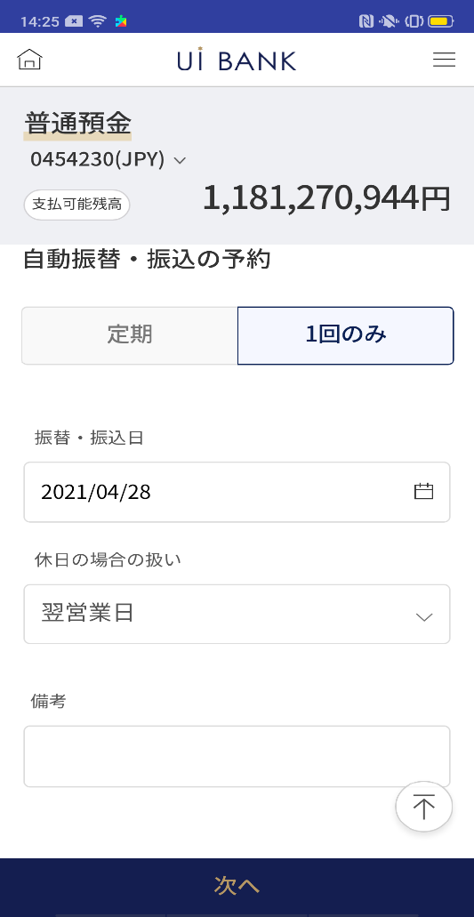
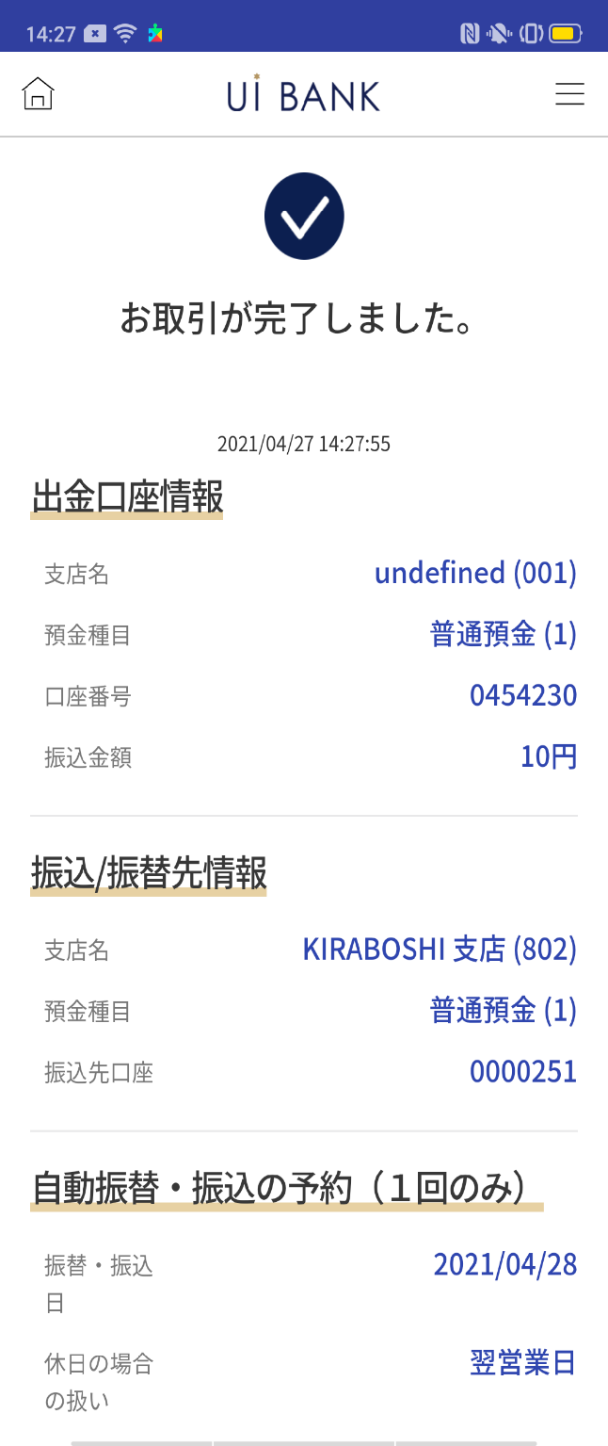
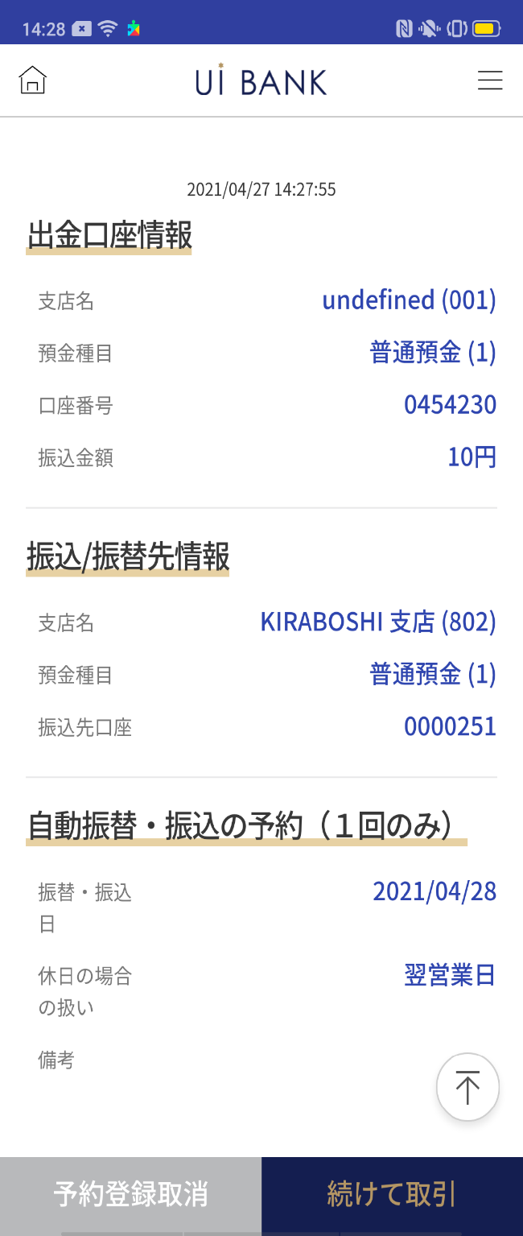
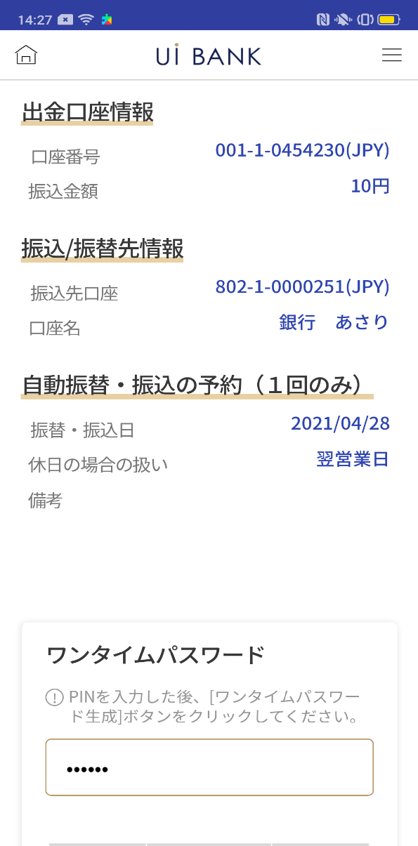
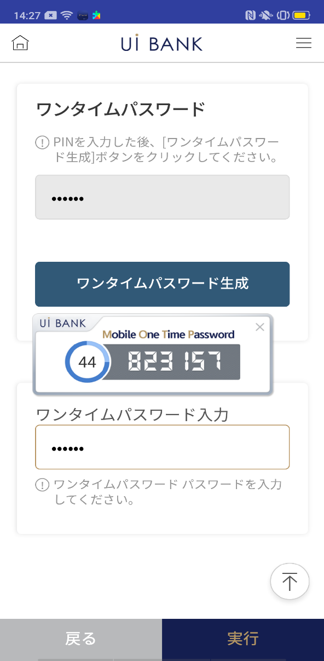

補足説明：
☆：ui銀行様のロゴ挿入に影響し表題のタイトルにロゴが挿入されています。 最新版のものではデザインの関係上「予約登録」とタイトル表記しております。 希望の文言等ございましたらご相談いただけますと幸いです。

C0030S01_1_画面レイアウト
アプリ基本設計書 |  |  |  |  |  |  |  |  | 担当者 | きらぼし |  |  | 確認日

 |  |  |  |  |  |  |  |  |  | DNX | 米山 |  | 確認日 | 2021-04-28

要件充足表No. | 43 | カテゴリ | App PKG | Lvel 1 | Lvel 2 | Lvel 3 |  | Lvel 4 | Lvel 5
 |  |  |  | モバイルアプリ | 基本機能 | MENU

要件充足表No. | 8 | カテゴリ | AITHERPKG | Lvel 1 | Lvel 2 | Lvel 3 |  | Lvel 4 | Lvel 5
 |  |  |  | 預金 | 振替 | 振替

画面コード | C0030S01 | 画面名 | 振替‧当行間振込予約登録(口座選択入力/定期)

画面レイアウト： |  |  |  |  |  |  | 画面説明：

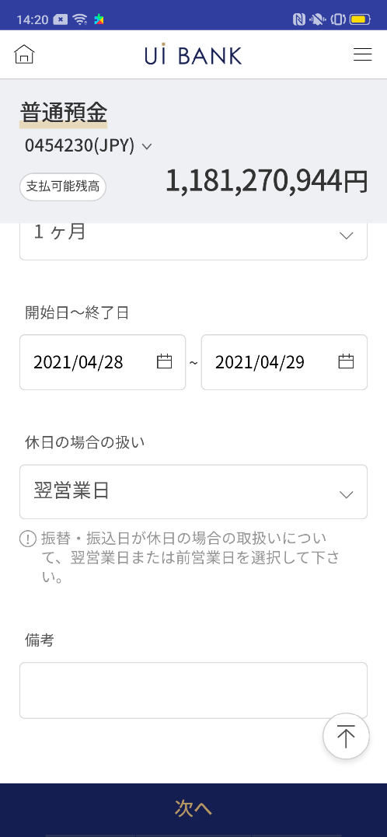  |  |  |  |  |  |  | - 出金情報：普通預金口座選択 - 入金情報（選択入力）：あらかじめ保存済みの振込先をセレクトボックスから選択 - カスタマイズする口座名入力 - 金額入力 - 振込/振替周期選択：定期的に振込/振替をする時に設定 - 次へ
1
8
10
11
12
13
14
5
9
6
7
2
3
4

 |  |  |  |  |  |  | 項目説明

 |  |  |  |  |  |  | 項番 | 操作 | 選択肢/入力内容 |  |  | 備考 |  | AiTHERとの連携 (参照元データ)

 |  |  |  |  |  |  | 1 | － | 常時表示 |  |  | - |  | 0248
 |  |  |  |  |  |  | 2 | クリック | - |  |  | この画面を表示 |  | -
 |  |  |  |  |  |  | 3 | クリック | - |  |  | C0030S01_2左画面に遷移 |  | -
 |  |  |  |  |  |  | 4 | プルダウン | 登録済み口座を選択 |  |  | - |  | -
 |  |  |  |  |  |  | 5 | クリック | - |  |  | 項番6表示 |  | -
 |  |  |  |  |  |  | 6 | － | 自動表示 |  |  | - |  | -
 |  |  |  |  |  |  | 7 | 入力 | 振込金額を入力 |  |  | - |  | -
 |  |  |  |  |  |  | 8 | クリック | - |  |  | 項目8.9どちらかを選択 |  | -
 |  |  |  |  |  |  | 9 | クリック | - |  |  | 項目8.9どちらかを選択 |  | -
 |  |  |  |  |  |  | 10 | プルダウン | 1ヶ月、3ヶ月、6ヶ月、1年 |  |  | - |  | -
 |  |  |  |  |  |  | 11 | クリック |  |  |  | カレンダーより選択 |  | -
 |  |  |  |  |  |  | 12 | プルダウン | 翌営業日、前営業日 |  |  | - |  | -
 |  |  |  |  |  |  | 13 | 入力 | 備考入力 |  |  | - |  | -
 |  |  |  |  |  |  | 14 | クリック | - |  |  | C0030S02に遷移 |  | -
 |  |  |  |  |  |  | 15
 |  |  |  |  |  |  | きらぼし様コメント & デザイン変更コメント(要件定義書参照) |  |  |  |  |  |  | 対応確認
 |  |  |  |  |  |  | No. | 内容
 |  |  |  |  |  |  | 1 | 出金情報→出金口座情報 に文言を変更したい。 |  |  |  |  |  | 普通預金一つのため削除
 |  |  |  |  |  |  | 2 | 入金情報→振込/振替先情報 入金口座→振込先口座 に文言を変更したい。 |  |  |  |  |  | 入金情報の記載方法が変更となったため口座番号と表記しております。
 |  |  |  |  |  |  | 3 | 選択入力→登録先への振込 直接入力→新規先への振込 に文言を変更したい。 |  |  |  |  |  | 項目2.3 対応済
 |  |  |  |  |  |  | 4 | D0050S03画面で表現されているように、店番・科目・口座番号の区切りにハイフンを入れたい。 |  |  |  |  |  | 項目4 対応済
 |  |  |  |  |  |  | 5 | 金額→振込金額 に文言を変更したい。 |  |  |  |  |  | 項目7 対応済
 |  |  |  |  |  |  | 6 | 次へ のフォントを大きくしたい。 |  |  |  |  |  | 項目14 対応済
 |  |  |  |  |  |  | 7
 |  |  |  |  |  |  | 8
 |  |  |  |  |  |  | 9
 |  |  |  |  |  |  | 10
補足説明：
要件定義の画面レイアウトはSBJ銀行のインターネットバンキングと共有のページであり、基本設計書は御社のアプリ専用の画面となっております。 そのためインターネットバンキングからアプリ専用に切り替えた際表示が変わっている部分もございます。（入金情報や注意事項文言等） 表示や文言についてご変更があればご相談いただければ幸いです。

C0030S01_2_画面レイアウト
アプリ基本設計書 |  |  |  |  |  |  |  |  | 担当者 | きらぼし |  |  | 確認日

 |  |  |  |  |  |  |  |  |  | DNX | 米山 |  | 確認日 | 2021-04-28

要件充足表No. | 43 | カテゴリ | App PKG | Lvel 1 | Lvel 2 | Lvel 3 |  | Lvel 4 | Lvel 5
 |  |  |  | モバイルアプリ | 基本機能 | MENU

要件充足表No. | 8 | カテゴリ | AITHERPKG | Lvel 1 | Lvel 2 | Lvel 3 |  | Lvel 4 | Lvel 5
 |  |  |  | 預金 | 振替 | 振替

画面コード | C0030S01 | 画面名 | 振替‧当行間振込予約登録(口座直接入力/1回のみ)

画面レイアウト： |  |  |  |  |  |  | 画面説明：

  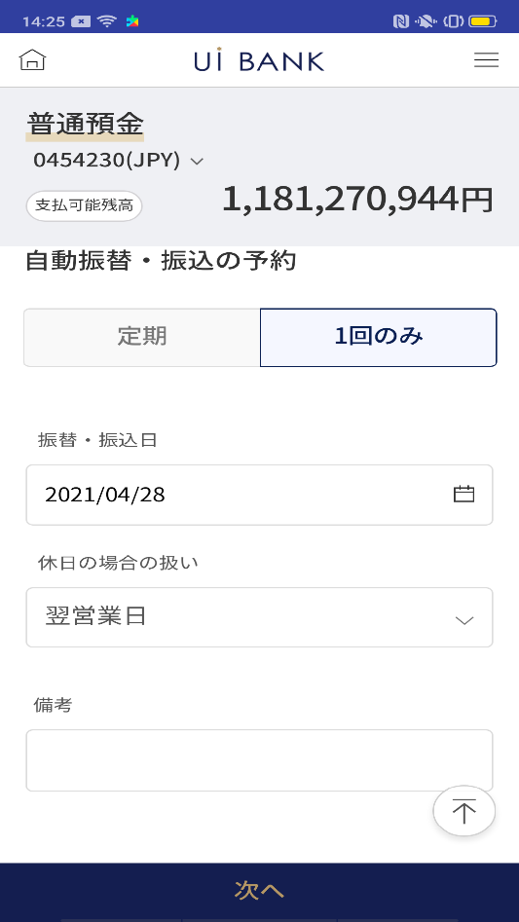 |  |  |  |  |  |  | - 出金情報：普通預金口座選択 - 入金情報： - 直接入力：当行口座情報を入力 - カスタマイズする口座名入力 - 金額入力 - 振込/振替周期選択：1回だけ行うときに設定 - 次へ
1
4
3
2
6
7
8
13
12
9
14
15
5
10
11

 |  |  |  |  |  |  | 項目説明

 |  |  |  |  |  |  | 項番 | 操作 | 選択肢/入力内容 |  |  | 備考 |  | AiTHERとの連携 (参照元データ)

 |  |  |  |  |  |  | 1 | － | 常時表示 |  |  | - |  | 0248
 |  |  |  |  |  |  | 2 | クリック | - |  |  | C0030S01_1左画面に遷移 |  | -
 |  |  |  |  |  |  | 3 | クリック | - |  |  | この画面を表示 |  | -
 |  |  |  |  |  |  | 4 | プルダウン | kIRABOSHI支店 |  |  | 支店が一つのため |  | -
 |  |  |  |  |  |  | 5 | プルダウン | 普通預金 |  |  | 商品が一つのため |  | -
 |  |  |  |  |  |  | 6 | 入力 | 口座番号7桁入力 |  |  | - |  | -
 |  |  |  |  |  |  | 7 | クリック | - |  |  | 項番8表示 |  | -
 |  |  |  |  |  |  | 8 | － | 自動表示 |  |  | - |  | -
 |  |  |  |  |  |  | 9 | 入力 | 振込金額を入力 |  |  | - |  | -
 |  |  |  |  |  |  | 10 | クリック | - |  |  | 項目10か11どちらかを選択 |  | -
 |  |  |  |  |  |  | 11 | クリック | - |  |  | 項目10か11どちらかを選択 |  | -
 |  |  |  |  |  |  | 12 | クリック | - |  |  | カレンダーより日付を選択 |  | -
 |  |  |  |  |  |  | 13 | プルダウン | 翌営業日、前営業日 |  |  | - |  | -
 |  |  |  |  |  |  | 14 | 入力 | 備考 |  |  | - |  | -
 |  |  |  |  |  |  | 15 | クリック | - |  |  | C0030S02に遷移 |  | -
 |  |  |  |  |  |  | きらぼし様コメント & デザイン変更コメント(要件定義書参照) |  |  |  |  |  |  | 対応確認
 |  |  |  |  |  |  | No. | 内容
 |  |  |  |  |  |  | 1 | 出金情報→出金口座情報 に文言を変更したい。 |  |  |  |  |  | 普通預金一つのため削除
 |  |  |  |  |  |  | 2 | 入金情報→振込/振替先情報 入金口座→振込先口座 に文言を変更したい。 |  |  |  |  |  | 入金情報の記載方法が変更となったため口座番号と表記しております。
 |  |  |  |  |  |  | 3 | 選択入力→登録先への振込 直接入力→新規先への振込 に文言を変更したい。 |  |  |  |  |  | 項目2.3 対応済
 |  |  |  |  |  |  | 4 | D0050S03画面で表現されているように、店番・科目・口座番号の区切りにハイフンを入れたい。 |  |  |  |  |  | 口座番号7桁入力のためハイフン不要で対応済
 |  |  |  |  |  |  | 5 | 金額→振込金額 に文言を変更したい。 |  |  |  |  |  | 項目9 対応済
 |  |  |  |  |  |  | 6 | 次へ のフォントを大きくしたい。 |  |  |  |  |  | 項目15 対応済
 |  |  |  |  |  |  | 7
 |  |  |  |  |  |  | 8
 |  |  |  |  |  |  | 9
 |  |  |  |  |  |  | 10

C0030S02_画面レイアウト
アプリ基本設計書 |  |  |  |  |  |  |  |  | 担当者 | きらぼし |  |  | 確認日

 |  |  |  |  |  |  |  |  |  | DNX | 米山 |  | 確認日 | 2021-04-28

要件充足表No. | 43 | カテゴリ | App PKG | Lvel 1 | Lvel 2 | Lvel 3 |  | Lvel 4 | Lvel 5
 |  |  |  | モバイルアプリ | 基本機能 | MENU

要件充足表No. | 8 | カテゴリ | AITHERPKG | Lvel 1 | Lvel 2 | Lvel 3 |  | Lvel 4 | Lvel 5
 |  |  |  | 預金 | 振替 | 振替

画面コード | C0030S02 | 画面名 | 振替‧当行間振込予約登録

画面レイアウト： |  |  |  |  |  |  | 画面説明：

 |  |  |  |  |  |  | - 選択および入力した情報の確認 - 保安媒体の認証後に振込/振替予約実行
1
2
3
4
5
6
7
8
9
10

 |  |  |  |  |  |  | 項目説明

 |  |  |  |  |  |  | 項番 | 操作 | 選択肢/入力内容 |  |  | 備考 |  | AiTHERとの連携 (参照元データ)

 |  |  |  |  |  |  | 1 | － | 常時表示 |  |  | - |  | -
 |  |  |  |  |  |  | 2 | － | 常時表示 |  |  | - |  | -
 |  |  |  |  |  |  | 3 | － | 常時表示 |  |  | - |  | -
 |  |  |  |  |  |  | 4 | － | 常時表示 |  |  | - |  | -
 |  |  |  |  |  |  | 5 | 入力 | PIN番号入力 |  |  | - |  | -
 |  |  |  |  |  |  | 6 | クリック | - |  |  | 項目7 表示 |  | -
 |  |  |  |  |  |  | 7 | － | 自動表示 |  |  | - |  | -
 |  |  |  |  |  |  | 8 | 入力 | 項目7 入力 |  |  | - |  | -
 |  |  |  |  |  |  | 9 | クリック | - |  |  | C0030S01に遷移 |  | -
 |  |  |  |  |  |  | 10 | クリック | - |  |  | C0030S03に遷移 |  | -
 |  |  |  |  |  |  | 11
 |  |  |  |  |  |  | 12
 |  |  |  |  |  |  | 13
 |  |  |  |  |  |  | 14
 |  |  |  |  |  |  | 15
 |  |  |  |  |  |  | きらぼし様コメント & デザイン変更コメント(要件定義書参照) |  |  |  |  |  |  | 対応確認
 |  |  |  |  |  |  | No. | 内容
 |  |  |  |  |  |  | 1 | 出金情報→出金口座情報 金額→振込金額 に文言を変更したい。 |  |  |  |  |  | 項目1 対応済
 |  |  |  |  |  |  | 2 | 入金情報→振込/振替先情報 入金口座→振込先口座 に文言を変更したい。 |  |  |  |  |  | 項目2 対応済
 |  |  |  |  |  |  | 3 | 「モバイルOTP」「OTPパスワード」「Mobile One Time Password」等の表記を、すべて「ワンタイムパスワード」に統一したい。 |  |  |  |  |  | 現画面 対応済
 |  |  |  |  |  |  | 4 | 戻る 実行 を左右に並べて、戻る の背景を白に文字を黒にし、フォントを大きくしたい。 |  |  |  |  |  | デザインバランスを考慮して「戻る」ボタンを現対応にいたしました。
 |  |  |  |  |  |  | 5
 |  |  |  |  |  |  | 6
 |  |  |  |  |  |  | 7
 |  |  |  |  |  |  | 8
 |  |  |  |  |  |  | 9
 |  |  |  |  |  |  | 10

C0030S03_画面レイアウト
アプリ基本設計書 |  |  |  |  |  |  |  |  | 担当者 | きらぼし |  |  | 確認日

 |  |  |  |  |  |  |  |  |  | DNX | 米山 |  | 確認日 | 2021-04-28

要件充足表No. | 43 | カテゴリ | App PKG | Lvel 1 | Lvel 2 | Lvel 3 |  | Lvel 4 | Lvel 5
 |  |  |  | モバイルアプリ | 基本機能 | MENU

要件充足表No. | 8 | カテゴリ | AITHERPKG | Lvel 1 | Lvel 2 | Lvel 3 |  | Lvel 4 | Lvel 5
 |  |  |  | 預金 | 振替 | 振替

画面コード | C0030S03 | 画面名 | 振替‧当行間振込予約登録

画面レイアウト： |  |  |  |  |  |  | 画面説明：

1
3
2
4
5
  |  |  |  |  |  |  | - 完了画面 - ボタンから続けて取引、振替‧当行間振込予約登録の取消、振替‧当行間振込予約取引結果照会画面へ移動可能

 |  |  |  |  |  |  | 項目説明

 |  |  |  |  |  |  | 項番 | 操作 | 選択肢/入力内容 |  |  | 備考 |  | AiTHERとの連携 (参照元データ)

 |  |  |  |  |  |  | 1 | － | 常時表示 |  |  | - |  | -
 |  |  |  |  |  |  | 2 | － | 常時表示 |  |  | - |  | -
 |  |  |  |  |  |  | 3 | － | 常時表示 |  |  | - |  | -
 |  |  |  |  |  |  | 4 | クリック | - |  |  | C0040S01に遷移 |  | -
 |  |  |  |  |  |  | 5 | クリック | - |  |  | C0030S01に遷移 |  | -
 |  |  |  |  |  |  | 6
 |  |  |  |  |  |  | 7
 |  |  |  |  |  |  | 8
 |  |  |  |  |  |  | 9
 |  |  |  |  |  |  | 10
 |  |  |  |  |  |  | 11
 |  |  |  |  |  |  | 12
 |  |  |  |  |  |  | 13
 |  |  |  |  |  |  | 14
 |  |  |  |  |  |  | 15
 |  |  |  |  |  |  | きらぼし様コメント & デザイン変更コメント(要件定義書参照) |  |  |  |  |  |  | 対応確認
 |  |  |  |  |  |  | No. | 内容
 |  |  |  |  |  |  | 1 | 出金情報→出金口座情報 金額→振込金額 に文言を変更したい。 |  |  |  |  |  | 項目1 対応済
 |  |  |  |  |  |  | 2 | 入金情報→振込/振替先情報 入金口座→振込先口座 に文言を変更したい。 |  |  |  |  |  | 項目2 対応済
 |  |  |  |  |  |  | 3
 |  |  |  |  |  |  | 4
 |  |  |  |  |  |  | 5
 |  |  |  |  |  |  | 6
 |  |  |  |  |  |  | 7
 |  |  |  |  |  |  | 8
 |  |  |  |  |  |  | 9
 |  |  |  |  |  |  | 10
補足説明：
(出金口座の支店名についてundefinedとなっているのは支店番号決定前に作られた口座のため現在は802-KIRABOSHI支店でのみ口座作成できるようになっております。）

